kino
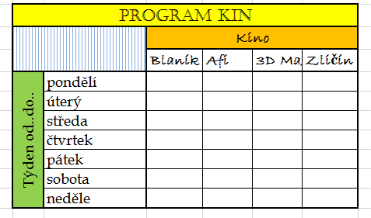
ÚKOL:
Vytvořte tabulky podle vzoru.
velikost A1 : F10
Typ písma:
"Program kin" ~ CASTELLAR, 16b
"Kino, Blaník, Afi,…" ~ BRADLEY HAND, 14b, tučně
"Týden, pondělí,…" ~BOOK ANTIQUA, 14b

šachovnice
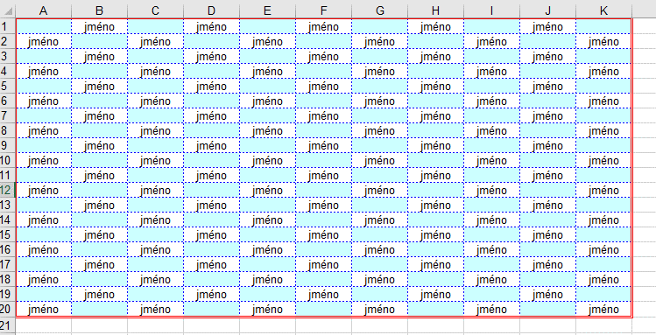

Vytvořte šachovnici (barva : vaše jméno) v oblasti buněk A1:K20. Jméno zarovnejte na střed. Výška řádku bude 21 (28 pixelů).Vzniklou oblast ohraničte dvojitou červenou čarou. Vnitřní čára oddělující všechny buňky bude modrá a přerušovaná. Vytvořenou šachovnici vložte na list jako obrázek, tak aby horní levý roh byl v buňce M3.

